HRRF02
 |  |  |  |  |  |  |  |  |  |  |  |  |  |  |  |  |  |  |  |  |  |  | Language: | Tiếng Việt
 |  |  |  |  |  |  |  |  |  |  |  |  |  |  |  |  |  |  |  |  |  |  |  |  |  |  |  | 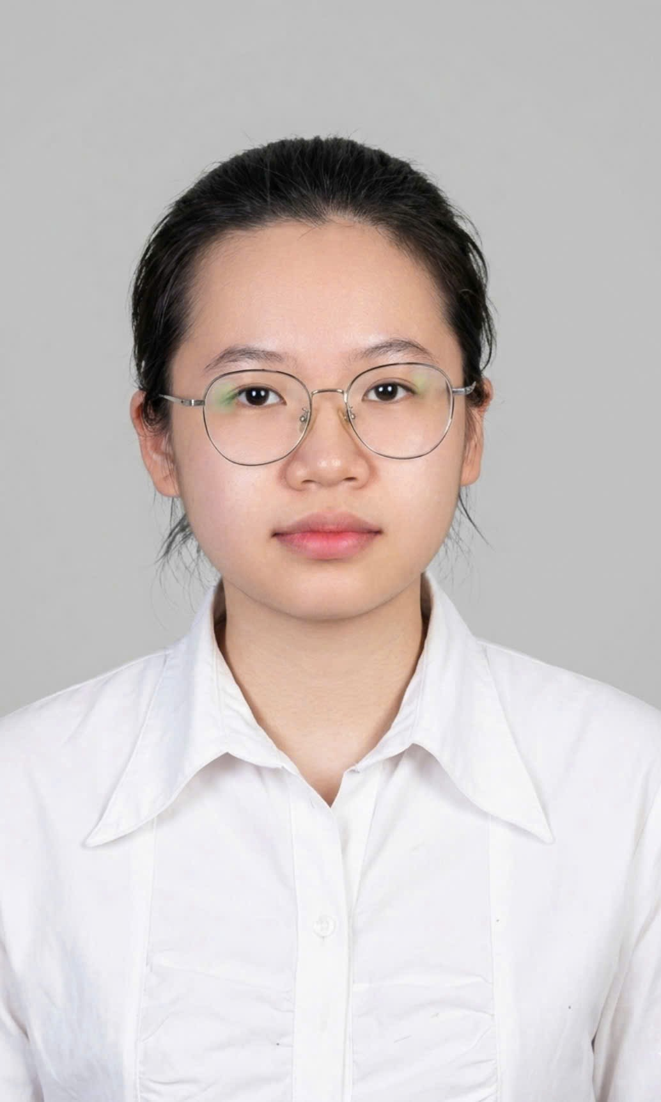
 |  |  |  |  | THÔNG TIN ỨNG VIÊN

 | * Nhập đầy đủ các thông tin trong các ô text hiển thị trên File thông tin (nếu có)
 | * Đọc kỹ các hướng dẫn kèm theo ở mỗi câu hỏi
 | * Không chỉnh sửa (thêm hàng, cột) File thông tin này, MB không ghi nhận những thông tin của File đã bị sửa format
 | * Những thông tin không đầy đủ sẽ không được xét duyệt

2023 | VỊ TRÍ DỰ TUYỂN
 | Nguyện vọng 1 |  |  |  |  |  |  |  |  | Nguyện vọng 2
 | Chuyên viên dữ liệu |  |  |  |  |  |  |  |  | Chuyên viên khách hàng cá nhân |  |  |  |  |  |  |  |  |  |  |  | Địa điểm làm việc |  |  |  |  | Kiên Giang

1 | THÔNG TIN CÁ NHÂN
 | Họ và tên |  |  |  |  |  |  |  |  |  | Ngày sinh |  |  |  |  |  |  | Giới tính |  |  |  |  |  | Chiều cao (cm) |  |  |  |  |  | Cân nặng (kg)
 | TRẦN THANH THUY |  |  |  |  |  |  |  |  |  | 16 |  | 11 |  | 2004 |  |  | Nữ |  |  |  |  |  | 164 |  |  |  |  |  | 50
 | Địa chỉ thường trú (Tỉnh-Thành phố/quận-huyện/phường - xã/ngõ - phố - thôn - xóm/số phòng - số nhà): |  |  |  |  |  |  |  |  |  |  |  |  |  |  |  |  |  |  |  |  |  |  | Số ĐT di động
 | Kiên Giang |  |  |  |  | Thành phố Rạch Giá |  |  |  |  |  | 649/78 Mạc Cửu Vĩnh Quang,Tp Rạch Giá,Kiên Giang |  |  |  |  |  |  |  |  |  |  |  | 0326677007
 | Nơi ở hiện nay (Tỉnh-Thành phố/quận-huyện/phường - xã/ngõ - phố - thôn - xóm/số phòng - số nhà): |  |  |  |  |  |  |  |  |  |  |  |  |  |  |  |  |  |  |  |  |  |  | Tình trạng hôn nhân (Độc thân/Đã lập GĐ/Ly hôn)
 | Kiên Giang |  |  |  |  | Thành phố Rạch Giá |  |  |  |  |  | 254 Quốc lộ 61, Vĩnh Hoà Hiệp, Châu Thành |  |  |  |  |  |  |  |  |  |  |  | Độc thân
 | Email |  |  |  |  |  |  |  |  |  | Số CMND/Hộ chiếu |  |  |  |  |  |  | Nơi cấp |  |  |  |  |  | Ngày cấp |  |  |  |  |  | Dân tộc
 | thyyythanh@gmail.com |  |  |  |  |  |  |  |  |  | 091304004016 |  |  |  |  |  |  | Cục Cảnh sát quản lí hành chính về trật tự xã hội |  |  |  |  |  | 05 | 08 | 2022 |  |  |  | Kinh
 | Người liên hệ khẩn cấp khi cần |  |  |  |  |  |  |  |  |  |  |  |  |  |  |  |  |  |  |  |  |  |  | Số ĐT |  |  |  |  |  | Mối quan hệ
 | NGUYỄN THANH THUỶ |  |  |  |  |  |  |  |  |  |  |  |  |  |  |  |  |  |  |  |  |  |  | 0946606034 |  |  |  |  |  | Bà Ngoại
 | Ngày có thể bắt đầu công việc |  |  |  |  |  |  | Thời điểm liên hệ phù hợp (từ ngày - đến ngày) |  |  |  |  |  |  |  |  |  |  |  |  |  |  |  | Mức lương đề nghị
 | 2026-03-04 |  |  |  |  |  |  | 1-31/03/2026 |  |  |  |  |  |  |  |  |  |  |  |  |  |  |  | thoả thuận

2 | QUÁ TRÌNH ĐÀO TẠO (Ghi đầy đủ và chi tiết)
 | Tên Trường đào tạo |  |  |  |  |  | Trình độ |  |  |  | Chuyên ngành |  |  |  |  |  |  | Thời gian |  |  |  |  |  | Điểm TB |  |  | Thang điểm |  |  | Xếp loại | Loại hình đào tạo
 |  |  |  |  |  |  |  |  |  |  |  |  |  |  |  |  |  | Thời điểm bắt đầu |  |  | - | Thời điểm tốt nghiệp
 | Phó Cơ Điều |  |  |  |  |  | PTTH |  |  |  | Ban tự nhiên |  |  |  |  |  |  | 2019 |  |  |  |  | 2022 | 9 |  |  | 10 |  |  | Giỏi | Chính quy
 |  |  |  |  |  |  | Trung cấp
 |  |  |  |  |  |  | Cao đẳng
 | Trường Đại học Kiên Giang |  |  |  |  |  | Đại học |  |  |  | Công Nghệ Thông Tin |  |  |  |  |  |  | 2022 |  |  |  |  |  |  |  |  |  |  |  |  | Chính quy
 |  |  |  |  |  |  | Trên ĐH
 | Ngoại ngữ (ghi rõ khả năng sử dụng từng kỹ năng theo mức độ: Tốt - Khá - Bình thường) |  |  |  |  |  |  |  |  |  |  |  |  |  | Nghe |  |  |  |  | Nói |  |  |  | Đọc |  |  |  |  |  | Viết
 | Tiếng Anh |  |  |  |  |  |  |  |  |  |  |  |  |  | Khá |  |  |  |  | Khá |  |  |  | Khá |  |  |  |  |  | Khá

 | Ngoại ngữ khác
 | Chứng chỉ (nếu có) |  |  | Điểm TOEIC |  |  |  |  | Điểm TOEFL |  |  |  |  | Điểm IELTS |  |  |  |  | Khác (ghi rõ)

 | Giải thưởng: |  |  |  | Thông tin thêm về giải thưởng: |  |  |  |  |  |  |  |  | Giải thưởng khác: |  |  |  |  |  |  |  |  |  |  |  | Vai trò trong các tổ chức xã hội:
 | Học bổng khuyến khích học tập của Nhà trường (được nhận trong thời gian 02 năm gần đây) |  |  |  | Nhận học bổng khuyến khích học tập học kỳ 2, 3 năm học 2024–2025 – Trường Đại học Kiên Giang |  |  |  |  |  |  |  |  | chủ nhiệm đề tài nghiên cứu khoa học sinh viên ngành Công nghệ thông tin tại Trường Đại học Kiên Giang (2025–2026)

3 | QUÁ TRÌNH CÔNG TÁC (Kể cả bán thời gian)
 | Tên 03 Đơn vị công tác gần nhất |  |  |  |  |  | Chức vụ |  |  |  | Thời gian |  |  |  |  |  |  | Tên/chức vụ người QL |  |  |  |  | Mảng công việc phụ trách chính |  |  |  |  |  |  | Lý do thôi việc
 |  |  |  |  |  |  |  |  |  |  | tháng/năm |  |  | - | tháng/năm
 | Đoàn Phường Rạch Sỏi |  |  |  |  |  | Kiến tập sinh |  |  |  | 03 | 2025 |  |  | 06 | 2025 |  | Anh Phong |  |  |  |  | Hỗ trợ quản lý danh sách đoàn viên, thanh niên. |  |  |  |  |  |  | Hoàn thành kỳ kiến tập

 | Tên đơn vị công tác còn lại (nếu có) |  |  |  |  |  | Chức vụ |  |  |  | Thời gian |  |  |  |  |  |  | Mảng công việc phụ trách chính
 |  |  |  |  |  |  |  |  |  |  | tháng/năm |  |  | - | tháng/năm

 | Thành tích nổi bật trong cả quá trình công tác |  |  |  |  |  |  |  |  |  |  |  |  |  |  |  |  |  |  |  |  |  |  |  |  |  |  | Mức lương gần nhất (ghi rõ cấu phần thu nhập)

4 | THÀNH PHẦN GIA ĐÌNH (Cha, Mẹ, Anh/Chị/Em ruột, Vợ/Chồng/Con)
 | Họ và tên |  |  |  |  |  | Quan hệ |  |  |  | Năm sinh |  |  |  |  | Giới tính |  |  |  | Nghề nghiệp - Nơi làm việc
 | Vũ Tiến Long |  |  |  |  |  | Cha |  |  |  | 1979 |  |  |  |  | Nam |  |  |  | Kiên Giang
 | Lê Thanh Thảo |  |  |  |  |  | Mẹ |  |  |  | 1982 |  |  |  |  | Nữ |  |  |  | Kiên Giang

5 | PHẨM CHẤT, NĂNG KHIẾU, KỸ NĂNG ĐẶC BIỆT (Liệt kê những phẩm chất, kỹ năng mà Anh/Chị có khả năng: Thể thao, Âm nhạc...)
 | Phẩm chất, năng khiếu |  |  |  |  |  | Kỹ năng đặc biệt |  |  |  |  |  |  |  |  | Thành viên của các tổ chức xã hội, cộng đồng nước ngoài |  |  |  |  |  |  |  | Các bài báo, sách, công trình khoa học anh/chị đã viết
 | Chăm chỉ, trách nhiệm, trung thực; có tinh thần học hỏi

6 | KHEN THƯỞNG, KỶ LUẬT
 | Khen thưởng |  |  |  |  |  |  |  |  |  |  |  |  |  |  |  | (Tôi cam kết chưa từng bị bắt, kết án, có hành vi chống đối pháp luật hoặc kỷ luật tính đến thời điểm này)
 | Danh hiệu |  |  |  |  |  |  |  |  |  |  |  |  |  |  |  | Hình thức |  |  |  |  |  |  |  |  |  |  |  |  | Thời gian

7 | BẠN BIẾT THÔNG TIN TUYỂN DỤNG NÀY THÔNG QUA

 | Bạn biết đến thông tin tuyển dụng qua nguồn: |  |  |  |  |  |  |  | Cán bộ nhân viên MB giới thiệu |  |  |  |  |  |  |  |  | Nguồn khác (ghi rõ)

8 | NGƯỜI CÓ THỂ THAM KHẢO THÔNG TIN (CBQL trực tiếp, Thầy/Cô, đồng nghiệp…)
 | Họ và tên |  |  |  |  |  | Chức vụ |  |  |  | Đơn vị công tác |  |  |  |  |  |  | Mối quan hệ |  |  |  |  |  | Mobile |  |  |  |  |  | Email

9 | BẠN VUI LÒNG CHO BIẾT NGƯỜI THÂN, BẠN BÈ ĐANG LÀM VIỆC TẠI MB HOẶC CÁC NGÂN HÀNG/TCTD KHÁC
 | Họ và tên |  |  |  |  |  | Chức vụ |  |  |  | Đơn vị công tác |  |  |  |  |  |  | Mối quan hệ |  |  |  |  |  | Mobile |  |  |  |  |  | Email

10 | THÔNG TIN THAM KHẢO KHÁC
 | Vị trí đã từng dự tuyển tại MB |  |  |  |  |  | Thời gian |  |  |  |  |  |  |  |  |  |  |  |  |  |  |  |  | Có (ghi rõ) |  |  |  |  | Không
 |  |  |  |  |  |  |  |  |  |  |  |  |  |  |  | Bạn có khiếm khuyết về ngoại hình không? |  |  |  |  |  |  |  |  |  |  |  |  | X
 | Điểm mạnh |  |  |  |  |  |  |  |  |  |  |  |  |  |  | Điểm yếu
 | Chăm chỉ, trách nhiệm; khả năng học hỏi nhanh; làm việc nhóm tốt; cẩn thận và có khả năng sử dụng công nghệ thông tin. |  |  |  |  |  |  |  |  |  |  |  |  |  |  | Chưa có nhiều kinh nghiệm thực tế
 | Lý do bạn muốn làm việc tại Ngân hàng Quân đội (MB)
 | Lựa chọn | Môi trường làm việc và văn hóa tổ chức |  |  |  |  |  | Diễn giải |  |  | Tôi mong muốn được làm việc tại MB Bank vì đây là một ngân hàng có môi trường làm việc chuyên nghiệp, năng động và chú trọng phát triển nguồn nhân lực. Tôi tin rằng với các chương trình đào tạo bài bản cùng lộ trình phát triển rõ ràng, tôi sẽ có cơ hội học hỏi, nâng cao năng lực chuyên môn và tích lũy kinh nghiệm thực tế. Bên cạnh đó, văn hóa làm việc kỷ luật và tinh thần hợp tác tại MB sẽ giúp tôi phát huy khả năng của bản thân và đóng góp tích cực vào sự phát triển chung của ngân hàng.
 |  | Cơ hội thăng tiến tốt
 |  | Cơ hội được đào tạo và phát triển
 | Tôi xin cam đoan những thông tin cung cấp trên đây là chính xác và đầy đủ. Tôi chấp nhận việc điều tra, thẩm tra những thông tin về cá nhân trong quá trình ra quyết định tuyển dụng và cam kết hợp tác trong quá trình thẩm tra. Trường hợp có sai lệch thông tin, tôi chấp nhận thực hiện theo các quyết định của Ngân hàng Quân đội.
 | Hãy cho chúng tôi biết nếu Bạn có khả năng đặc biệt liên quan đến excel, VBA, google sheets, phân tích dữ liệu, lập trình; các nền tảng social network, digital platform, online selling, marketing... |  |  |  |  |  |  | → |  |  | Có kiến thức lập trình, phân tích và xử lý dữ liệu cơ bản;
 | Ngày tạo

 | 28 | 10 | 2002

